Valutazione Rischio autom
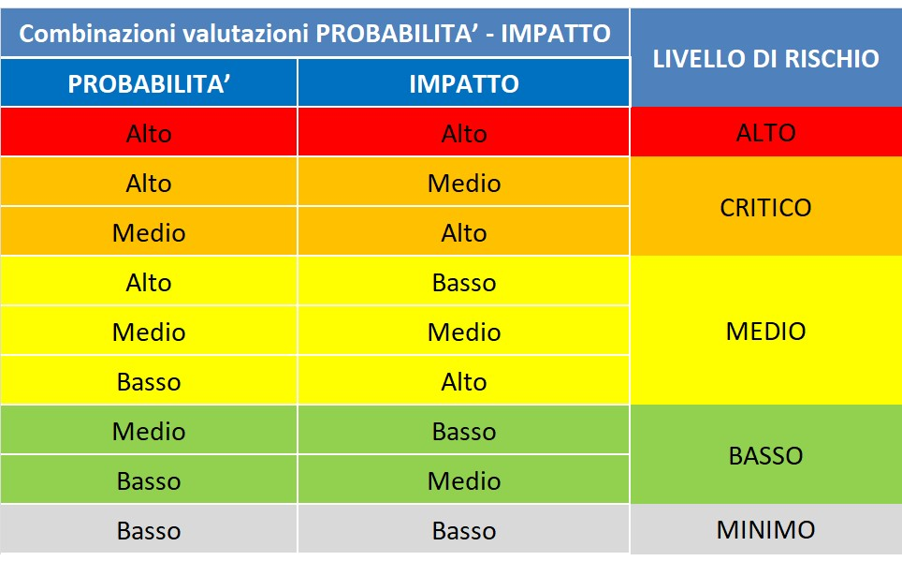
 |  | INDICATORI DI STIMA DEL LIVELLO DI RISCHIO
 |  | PROBABILITA' |  |  |  |  | IMPATTO |  |  | VALUTAZIONE COMPLESSIVA DEL RISCHIO | GIUDIZIO SINTETICO / MOTIVAZIONE
 |  | Interessi esterni | Discrezionalità del decisore interno | Eventi corruttivi passati | Segnalazioni, reclami pervenuti | TOTALE PROBABILITA' | Impatto sull’immagine dell’Ente | Impatto organizzativo e/o sulla continuità del servizio | TOTALE IMPATTO
AREA DI RISCHIO | PROCESSI
ACQUISIZIONE E GESTIONE DEL PERSONALE | Procedure di reclutamento del personale tramite concorso o selezione pubblica | A | M | B | B | M | A | A | A | CRITICO
 | Procedure di reclutamento del personale tramite scorrimento di graduatoria di altro ente | A | B | B | B | B | M | M | M | BASSO
 | Progressione del personale | B | B | B | B | B | B | A | M | BASSO
 | Attivazione procedura mobilità esterna | M | M | B | B | B | B | A | M | BASSO
 | autorizzazioni allo svolgimento di attività da parte dei dipendenti | B | B | B | B | B | B | B | B | MINIMO
CONTRATTI PUBBLICI | Affidamento di forniture, servizi, lavori per importi inferiori ai 40.000 euro | A | A | M | M | M | A | M | A | CRITICO
 | Affidamento di lavori, servizi o forniture > € 40.000 con procedura aperta | A | A | M | M | M | A | A | A | CRITICO
 | Affidamento di lavori, servizi o forniture > € 40.000 con procedura negoziata | A | A | M | M | M | A | A | A | CRITICO
 | Affidamento di lavori, servizi o forniture, in deroga o somma urgenza | A | A | M | M | M | A | A | A | CRITICO
 | Determinazione a contrarre | M | A | M | B | M | M | M | M | MEDIO
 | Rescissione o risoluzione del contratto | A | A | M | M | M | A | A | A | CRITICO
 | Affidamento attività di formazione | M | A | M | B | M | B | A | M | MEDIO
 | approvazione progetto di fattibilità tecnica ed economica /definitivo | A | M | M | M | M | A | A | A | CRITICO
 | Approvazione progetto esecutivo | A | M | M | M | M | A | A | A | CRITICO
 | Approvazione perizia progettuale suppletiva e di variante | A | A | M | M | M | A | A | A | CRITICO
 | Concessione proroga termini contrattuali | A | A | M | M | M | A | M | A | CRITICO
 | Risposta ad esposti e ricorsi | A | M | M | M | M | A | A | A | CRITICO
 | Finanza di progetto | A | A | M | M | M | A | A | A | CRITICO
 | Espropriazioni per pubblica utilità | A | M | M | M | M | A | A | A | CRITICO
 | Espropriazioni ex art. 42 bis DPR 327/2002 | A | M | M | M | M | A | A | A | CRITICO
 | Servizio di raccolta e smaltimento dei rifiuti | A | A | M | M | M | A | A | A | CRITICO
 | Scelta del RUP, del supporto al RUP e della direzione lavori | M | A | M | M | M | A | M | A | CRITICO
Provvedimenti ampliativi della sfera giuridica, privi di effetto economico diretto | Autorizzazioni concessioni suolo pubblico (concessione suolo pubblico permanente a fini commerciali, concessione temporanea suolo pubblico ai fini commerciali, autorizzazione temporanea suoli pubblico a fini non commerciali, concessione temporanea suolo pubblico a fini edilizi) | A | M | B | B | M | M | M | M | MEDIO
 | Autorizzazioni codice della strada (autorizzazioni in deroga al Codice della Strada, Autorizzazioni per i passi carrabili, Autorizzazioni tagli stradali, Pass portatori d'handicap, autorizzazioni di pubblica sicurezza etc.) | A | M | B | B | M | M | M | M | MEDIO
 | Autorizzazioni manifestazioni sportive, culturali, turistiche | A | M | B | B | M | M | M | M | MEDIO
 | Altre autorizzazioni (cimiteriali, altro) | M | M | B | B | B | M | M | M | BASSO
 | Attività svolte sulla base di autocertificazioni e soggette a controllo (SCIA - DUAAP) | A | M | M | B | M | M | M | M | MEDIO
 | Procedimenti unici SUAPE | A | M | M | B | M | M | M | M | MEDIO
 | Permessi a costruire | A | A | M | M | M | A | M | A | CRITICO
 | Permessi a costruire in sanatoria | A | A | M | M | M | A | M | A | CRITICO
 | Autorizzazione paesaggistica | A | A | M | M | M | A | M | A | CRITICO
 | Concessione di fabbricati | A | M | M | M | M | M | M | M | MEDIO
 | Assegnazione alloggi di edilizia residenziale pubblica | A | M | B | B | M | A | A | A | CRITICO
Provvedimenti ampliativi della sfera giuridica, con effetto economico diretto | Erogazione di sovvenzioni e contributi a persone ed enti pubblici e privati | A | M | B | B | M | A | M | A | CRITICO
 | Attribuzione di vantaggi economici, agevolazioni ed esenzioni | A | M | B | B | M | A | M | A | CRITICO
 | Riconoscimento/Attribuzione beneficio a seguito di calamità naturali | A | M | B | B | M | A | M | A | CRITICO
 | Risarcimento del danno | A | M | B | B | M | M | M | M | MEDIO
 | Pignoramento v/terzi Procedure fallimentari | A | M | B | B | M | M | M | M | MEDIO
INCARICHI E NOMINE | Conferimento di incarichi esterni di collaborazione, studio, ricerca | M | A | M | M | M | M | M | M | MEDIO

